Root Length
Root Length (cm) |  |  |  |  |  |  |  |  |  | Statistical analysis
Condition | Initial | Priming | Infection | Collection
Control | 1.5665 | 90.3677 | 133.9878 | 174.7500 |  |  |  |  |  | Initial
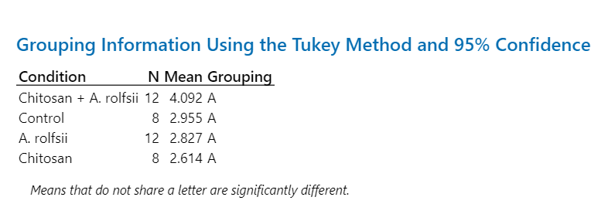
Control | 6.9588 | 22.0041 | 60.1428 | 127.7968
Control | 3.3725 | 16.9915 | 84.8828 | 91.0740
Control | 1.5687 | 26.3943 | 46.7905 | 93.7570 |  | Initial | Priming | Infection | Collection
Control | 3.6198 | 17.1085 | 42.2941 | 147.1682 | Average | 2.9551 | 30.1276 | 72.0471 | 121.0508
Control | 3.0138 | 10.4587 | 22.9364 | 55.4130 | SD | 1.8257 | 26.3744 | 38.4128 | 38.2182
Control | 1.8820 | 14.2148 | 66.2142 | 139.8474 | %CV | 61.7817 | 87.5423 | 53.3162 | 31.5720
Control | 1.6585 | 43.4811 | 119.1284 | 138.6002 | SEM | 0.6455 | 9.3247 | 13.5810 | 13.5122

Chitosan | 4.9356 | 12.5653 | 19.4733 | 19.5341
Chitosan | 2.3402 | 27.1241 | 30.3319 | 30.8702
Chitosan | 3.2401 | 20.3788 | 23.6924 | 35.6036 |  |  |  |  |  | Priming
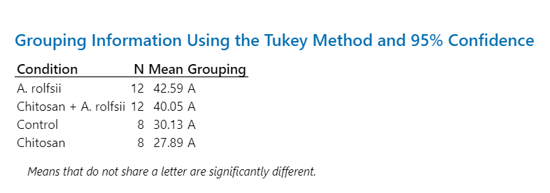
Chitosan | 2.5294 | 34.1779 | 53.5085 | 94.3258 |  | Initial | Priming | Infection | Collection
Chitosan | 1.9572 | 26.5466 | 28.8742 | 39.8625 | Average | 2.6143 | 27.8857 | 32.8066 | 43.1586
Chitosan | 3.1700 | 14.6078 | 16.3813 | 20.3890 | SD | 1.1769 | 12.8654 | 14.6744 | 24.2314
Chitosan | 1.3448 | 35.4749 | 34.5001 | 48.6092 | %CV | 45.0182 | 46.1360 | 44.7301 | 56.1450
Chitosan | 1.3972 | 52.2104 | 55.6914 | 56.0744 | SEM | 0.4161 | 4.5486 | 5.1882 | 8.5671

A. rolfsii | 3.8144 | 18.7959 | 35.3418 | 41.9302
A. rolfsii | 6.6617 | 15.5942 | 48.6560 | 90.7781
A. rolfsii | 2.9292 | 104.1036 | 188.5784 | 193.2264
A. rolfsii | 4.1327 | 46.9086 | 62.5888 | 72.9727
A. rolfsii | 3.1264 | 78.8074 | 107.0539 | 140.5678 |  |  |  |  |  | Infection
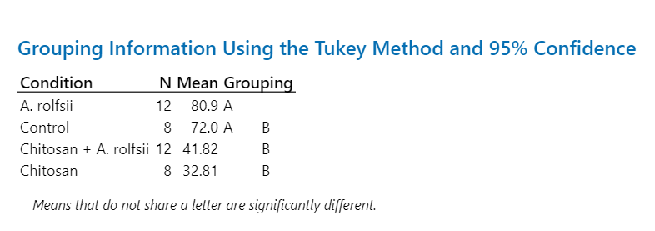
A. rolfsii | 1.8909 | 23.0670 | 28.0765 | 26.7149
A. rolfsii | 1.2953 | 40.8526 | 58.3704 | 62.5396
A. rolfsii | 1.9649 | 26.2434 | 102.4221 | 133.2595 |  | Initial | Priming | Infection | Collection
A. rolfsii | 1.1475 | 9.1493 | 51.8905 | 58.8964 | Average | 2.8268 | 42.5908 | 80.8976 | 94.9668
A. rolfsii | 4.7443 | 30.4108 | 105.3896 | 108.3520 | SD | 1.7564 | 28.5361 | 45.0001 | 48.9182
A. rolfsii | 1.2927 | 50.8672 | 67.4192 | 70.4745 | %CV | 62.1347 | 67.0006 | 55.6260 | 51.5109
A. rolfsii | 0.9210 | 66.2901 | 114.9843 | 139.8897 | SEM | 0.5070 | 8.2377 | 12.9904 | 14.1215

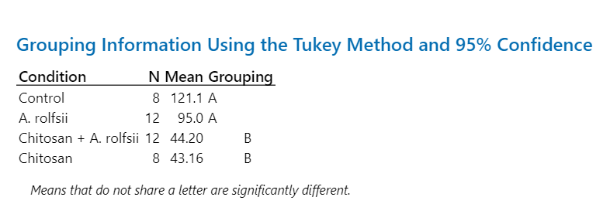
Chitosan + A. rolfsii | 3.8513 | 20.8119 | 23.9081 | 20.8955
Chitosan + A. rolfsii | 7.1577 | 10.5516 | 12.4455 | 12.9594 |  |  |  |  |  | Collection
Chitosan + A. rolfsii | 2.9479 | 24.5275 | 27.4075 | 27.5061
Chitosan + A. rolfsii | 3.3746 | 51.0622 | 57.4306 | 109.2971
Chitosan + A. rolfsii | 5.8084 | 102.4541 | 105.8623 | 97.1325
Chitosan + A. rolfsii | 5.0174 | 44.1964 | 45.7836 | 42.9727
Chitosan + A. rolfsii | 3.9741 | 32.7045 | 42.5839 | 40.7722
Chitosan + A. rolfsii | 2.2199 | 52.0035 | 52.6861 | 49.4418 |  | Initial | Priming | Infection | Collection
Chitosan + A. rolfsii | 3.1644 | 51.8689 | 45.3466 | 45.1390 | Average | 4.0921 | 40.0497 | 41.8158 | 44.2029
Chitosan + A. rolfsii | 5.7590 | 17.2427 | 19.2796 | 18.8486 | SD | 1.6501 | 24.1285 | 24.3304 | 29.8378
Chitosan + A. rolfsii | 4.4867 | 38.7543 | 37.1642 | 34.8319 | %CV | 40.3248 | 60.2464 | 58.1848 | 67.5020
Chitosan + A. rolfsii | 1.3433 | 34.4190 | 31.8910 | 30.6378 | SEM | 0.4763 | 6.9653 | 7.0236 | 8.6134

Root Surface Area
Root Surface Area (mm2) |  |  |  |  |  |  |  |  |  | Statistical analysis
Condition | Initial | Priming | Infection | Collection
Control | 0.4918 | 13.4403 | 24.0631 | 42.7397 |  |  |  |  |  | Initial
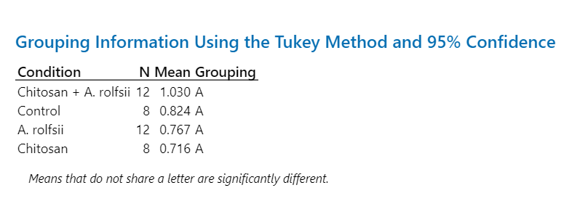
Control | 1.8832 | 4.3957 | 11.0034 | 22.3791
Control | 0.8442 | 3.1877 | 14.7819 | 18.0847
Control | 0.4652 | 4.3713 | 6.8854 | 13.4705 |  | Initial | Priming | Infection | Collection
Control | 0.8890 | 2.9412 | 7.7837 | 31.6431 | Average | 0.8242 | 4.8072 | 11.7225 | 22.8338
Control | 0.8507 | 2.2170 | 4.1676 | 10.3159 | SD | 0.4618 | 3.6993 | 6.5521 | 10.3395
Control | 0.6609 | 2.1314 | 8.0200 | 23.7562 | %CV | 56.0288 | 76.9547 | 55.8934 | 45.2817
Control | 0.5083 | 5.7727 | 17.0745 | 20.2815 | SEM | 0.1633 | 1.3079 | 2.3165 | 3.6556

Chitosan | 1.2839 | 2.6878 | 3.9297 | 4.2743
Chitosan | 0.7046 | 4.3664 | 5.1817 | 6.7791
Chitosan | 0.7764 | 4.6197 | 4.3608 | 5.1910 |  |  |  |  |  | Priming
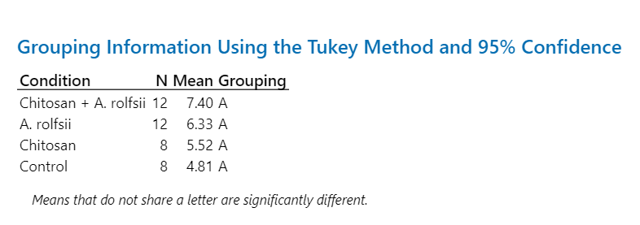
Chitosan | 0.7352 | 5.9444 | 10.4576 | 13.6636 |  | Initial | Priming | Infection | Collection
Chitosan | 0.4982 | 4.9356 | 5.5341 | 8.8340 | Average | 0.7156 | 5.5246 | 6.7155 | 8.5062
Chitosan | 1.0453 | 2.8822 | 3.4149 | 4.4375 | SD | 0.3325 | 2.9324 | 3.3188 | 3.8948
Chitosan | 0.2718 | 6.8562 | 8.4649 | 12.1401 | %CV | 46.4684 | 53.0793 | 49.4195 | 45.7880
Chitosan | 0.4092 | 11.9049 | 12.3801 | 12.7297 | SEM | 0.1176 | 1.0368 | 1.1734 | 1.3770

A. rolfsii | 1.1378 | 3.2482 | 5.9291 | 7.8056
A. rolfsii | 1.5558 | 3.2056 | 9.2548 | 17.4435
A. rolfsii | 0.8801 | 14.1636 | 29.0610 | 34.1995
A. rolfsii | 0.9304 | 7.0505 | 9.5383 | 13.0603 |  |  |  |  |  | Infection
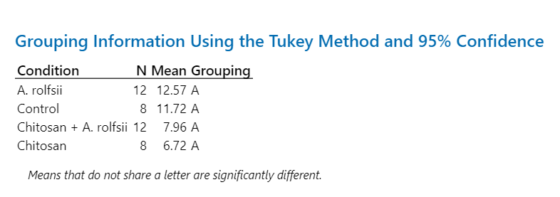
A. rolfsii | 0.8651 | 13.4681 | 18.4481 | 25.2001
A. rolfsii | 0.4763 | 3.3834 | 4.2580 | 4.5588
A. rolfsii | 0.4282 | 6.2496 | 8.8143 | 10.5581
A. rolfsii | 0.6487 | 3.4597 | 12.6663 | 18.0317 |  | Initial | Priming | Infection | Collection
A. rolfsii | 0.2944 | 1.5723 | 8.1950 | 9.7913 | Average | 0.7668 | 6.3286 | 12.5691 | 16.1880
A. rolfsii | 1.3250 | 3.4429 | 18.1596 | 19.3213 | SD | 0.4211 | 4.1535 | 6.9215 | 8.4981
A. rolfsii | 0.4078 | 7.4493 | 9.9605 | 10.6530 | %CV | 54.9172 | 65.6318 | 55.0677 | 52.4960
A. rolfsii | 0.2523 | 9.2496 | 16.5444 | 23.6329 | SEM | 0.1216 | 1.1990 | 1.9981 | 2.4532

Chitosan + A. rolfsii | 0.9672 | 3.4598 | 4.1692 | 4.6272
Chitosan + A. rolfsii | 1.6593 | 2.3424 | 2.7608 | 3.2524 |  |  |  |  |  | Collection
Chitosan + A. rolfsii | 0.6175 | 4.3452 | 5.1500 | 4.9688
Chitosan + A. rolfsii | 0.8714 | 9.4988 | 10.9478 | 18.9896
Chitosan + A. rolfsii | 1.8089 | 18.8898 | 20.1141 | 20.2647
Chitosan + A. rolfsii | 1.1767 | 8.6662 | 8.3334 | 7.5798
Chitosan + A. rolfsii | 1.1249 | 5.8713 | 8.4441 | 9.3991
Chitosan + A. rolfsii | 0.6573 | 10.3396 | 10.7927 | 11.8578 |  | Initial | Priming | Infection | Collection
Chitosan + A. rolfsii | 0.7943 | 8.7391 | 8.1530 | 7.8449 | Average | 1.0298 | 7.4039 | 7.9606 | 8.8150
Chitosan + A. rolfsii | 1.3506 | 3.3258 | 3.5595 | 3.9935 | SD | 0.4316 | 4.4610 | 4.6504 | 5.5931
Chitosan + A. rolfsii | 1.0205 | 6.8434 | 6.8472 | 6.8110 | %CV | 41.9117 | 60.2518 | 58.4176 | 63.4499
Chitosan + A. rolfsii | 0.3093 | 6.5258 | 6.2560 | 6.1907 | SEM | 0.1246 | 1.2878 | 1.3425 | 1.6146

Plant Height
Plant Height (cm) |  |  |  |  |  |  |  |  |  | Statistical analysis
Condition | Initial | Priming | Infection | Collection
Control | - | 5.6 | 6.0 | 7.8 |  |  |  |  |  | Priming
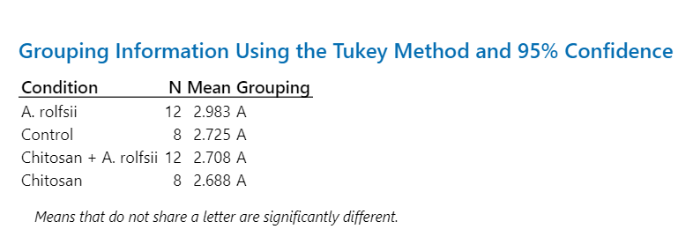
Control | - | 3.9 | 5.2 | 6.2
Control | - | 2.5 | 3.5 | 5.6
Control | - | 1.3 | 2.3 | 5.5 |  | Initial | Priming | Infection | Collection
Control | - | 2.3 | 4.9 | 7.5 | Average | - | 2.7250 | 3.8625 | 6.1250
Control | - | 2.3 | 2.4 | 5.0 | SD | - | 1.3781 | 1.3606 | 1.0674
Control | - | 1.9 | 3.0 | 6.4 | %CV | - | 50.5742 | 35.2261 | 17.4265
Control | - | 2.0 | 3.6 | 5.0 | SEM | - | 0.4872 | 0.4810 | 0.3774

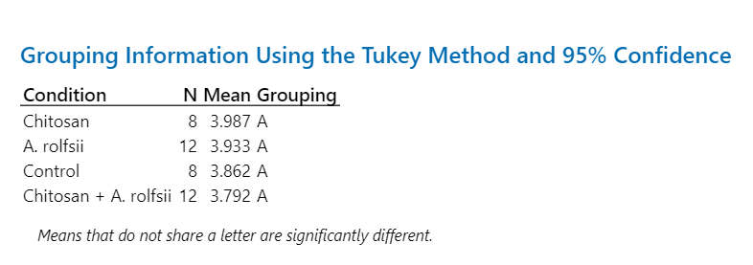
Chitosan | - | 1.4 | 2.3 | 4.4
Chitosan | - | 1.7 | 4.2 | 8.2 |  |  |  |  |  | Infection
Chitosan | - | 3.5 | 4.0 | 6.7
Chitosan | - | 3.5 | 5.4 | 8.5 |  | Initial | Priming | Infection | Collection
Chitosan | - | 2.3 | 4.5 | 7.8 | Average | - | 2.6875 | 3.9875 | 6.8250
Chitosan | - | 1.1 | 2.2 | 4.4 | SD | - | 1.2415 | 1.1482 | 1.6016
Chitosan | - | 3.4 | 4.6 | 7.5 | %CV | - | 46.1943 | 28.7953 | 23.4661
Chitosan | - | 4.6 | 4.7 | 7.1 | SEM | - | 0.4389 | 0.4060 | 0.5662

A. rolfsii | - | 2.2 | 2.2 | 2.6
A. rolfsii | - | 3.6 | 4.0 | 5.8
A. rolfsii | - | 4.0 | 5.2 | 6.6
A. rolfsii | - | 2.7 | 3.1 | 3.5 |  |  |  |  |  | Collection
A. rolfsii | - | 4.8 | 5.8 | 6.5
A. rolfsii | - | 2.6 | 3.3 | 4.0
A. rolfsii | - | 3.2 | 3.8 | 5.5
A. rolfsii | - | 1.0 | 1.8 | 1.8 |  | Initial | Priming | Infection | Collection
A. rolfsii | - | 1.6 | 4.0 | 3.5 | Average | - | 2.9833 | 3.9333 | 4.5917
A. rolfsii | - | 3.9 | 5.1 | 5.1 | SD | - | 1.0590 | 1.1934 | 1.5151
A. rolfsii | - | 3.0 | 4.4 | 5.0 | %CV | - | 35.4977 | 30.3411 | 32.9957
A. rolfsii | - | 3.2 | 4.5 | 5.2 | SEM | - | 0.3057 | 0.3445 | 0.4374

Chitosan + A. rolfsii | - | 2.5 | 3.4 | 4.7
Chitosan + A. rolfsii | - | 3.2 | 3.9 | 4.1
Chitosan + A. rolfsii | - | 3.1 | 4.9 | 6.4
Chitosan + A. rolfsii | - | 2.3 | 3.3 | 6.1
Chitosan + A. rolfsii | - | 3.0 | 4.4 | 6.0
Chitosan + A. rolfsii | - | 3.1 | 3.5 | 4.0
Chitosan + A. rolfsii | - | 2.5 | 4.0 | 4.5
Chitosan + A. rolfsii | - | 3.8 | 5.1 | 5.5 |  | Initial | Priming | Infection | Collection
Chitosan + A. rolfsii | - | 1.9 | 2.9 | 3.0 | Average | - | 2.7083 | 3.7917 | 4.6500
Chitosan + A. rolfsii | - | 1.5 | 2.8 | 2.4 | SD | - | 0.6244 | 0.7856 | 1.4495
Chitosan + A. rolfsii | - | 3.0 | 4.4 | 6.4 | %CV | - | 23.0562 | 20.7196 | 31.1710
Chitosan + A. rolfsii | - | 2.6 | 2.9 | 2.7 | SEM | - | 0.1803 | 0.2268 | 0.4184

Number of Leaf
Number of leaf (pair) |  |  |  |  |  |  |  |  |  | Statistical analysis
Condition | Initial | Priming | Infection | Collection
Control | - | 2.0 | 2.0 | 3.0 |  |  |  |  |  | Priming
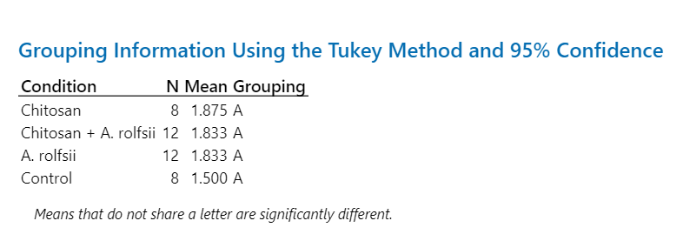
Control | - | 2.0 | 2.0 | 3.0
Control | - | 1.0 | 2.0 | 3.0
Control | - | 1.0 | 2.0 | 4.0 |  | Initial | Priming | Infection | Collection
Control | - | 1.0 | 2.0 | 4.0 | Average | - | 1.5000 | 2.1250 | 3.5000
Control | - | 2.0 | 2.0 | 4.0 | SD | - | 0.5345 | 0.3536 | 0.5345
Control | - | 1.0 | 2.0 | 4.0 | %CV | - | 35.6348 | 16.6378 | 15.2721
Control | - | 2.0 | 3.0 | 3.0 | SEM | - | 0.1890 | 0.1250 | 0.1890

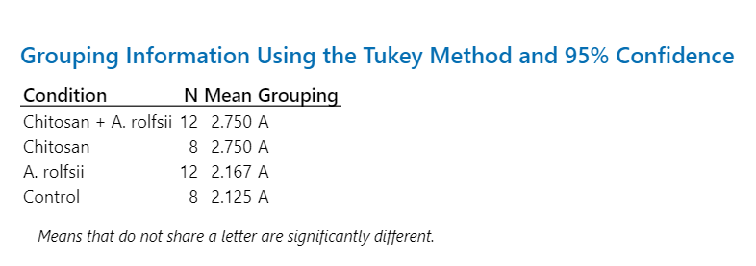
Chitosan | - | 2.0 | 3.0 | 4.0
Chitosan | - | 1.0 | 2.0 | 4.0 |  |  |  |  |  | Infection
Chitosan | - | 3.0 | 3.0 | 4.0
Chitosan | - | 2.0 | 3.0 | 5.0 |  | Initial | Priming | Infection | Collection
Chitosan | - | 1.0 | 2.0 | 3.0 | Average | - | 1.8750 | 2.7500 | 4.0000
Chitosan | - | 2.0 | 3.0 | 4.0 | SD | - | 0.6409 | 0.4629 | 0.5345
Chitosan | - | 2.0 | 3.0 | 4.0 | %CV | - | 34.1797 | 16.8331 | 13.3631
Chitosan | - | 2.0 | 3.0 | 4.0 | SEM | - | 0.2266 | 0.1637 | 0.1890

A. rolfsii | - | 2.0 | 2.0 | 3.0
A. rolfsii | - | 2.0 | 3.0 | 3.0
A. rolfsii | - | 2.0 | 2.0 | 3.0 |  |  |  |  |  | Collection
A. rolfsii | - | 2.0 | 2.0 | 3.0
A. rolfsii | - | 2.0 | 2.0 | 3.0
A. rolfsii | - | 2.0 | 3.0 | 3.0
A. rolfsii | - | 2.0 | 3.0 | 4.0
A. rolfsii | - | 1.0 | 1.0 | 2.0 |  | Initial | Priming | Infection | Collection
A. rolfsii | - | 1.0 | 1.0 | 3.0 | Average | - | 1.8333 | 2.1667 | 3.0000
A. rolfsii | - | 2.0 | 2.0 | 3.0 | SD | - | 0.3892 | 0.7177 | 0.4264
A. rolfsii | - | 2.0 | 3.0 | 3.0 | %CV | - | 21.2318 | 33.1265 | 14.2134
A. rolfsii | - | 2.0 | 2.0 | 3.0 | SEM | - | 0.1124 | 0.2072 | 0.1231

Chitosan + A. rolfsii | - | 2.0 | 3.0 | 3.0
Chitosan + A. rolfsii | - | 2.0 | 3.0 | 3.0
Chitosan + A. rolfsii | - | 2.0 | 3.0 | 4.0
Chitosan + A. rolfsii | - | 1.0 | 2.0 | 4.0
Chitosan + A. rolfsii | - | 2.0 | 3.0 | 3.0
Chitosan + A. rolfsii | - | 2.0 | 3.0 | 4.0
Chitosan + A. rolfsii | - | 2.0 | 2.0 | 3.0
Chitosan + A. rolfsii | - | 2.0 | 3.0 | 4.0 |  | Initial | Priming | Infection | Collection
Chitosan + A. rolfsii | - | 1.0 | 3.0 | 4.0 | Average | - | 1.8333 | 2.7500 | 3.4167
Chitosan + A. rolfsii | - | 2.0 | 3.0 | 3.0 | SD | - | 0.3892 | 0.4523 | 0.6686
Chitosan + A. rolfsii | - | 2.0 | 3.0 | 4.0 | %CV | - | 21.2318 | 16.4461 | 19.5675
Chitosan + A. rolfsii | - | 2.0 | 2.0 | 2.0 | SEM | - | 0.1124 | 0.1306 | 0.1930

First Leaf Length
First Leaf Length (cm) |  |  |  |  |  |  |  |  |  | Statistical analysis
Condition | Initial | Priming | Infection | Collection
Control | - | 2.9 | 3.2 | 3.1 |  |  |  |  |  | Priming
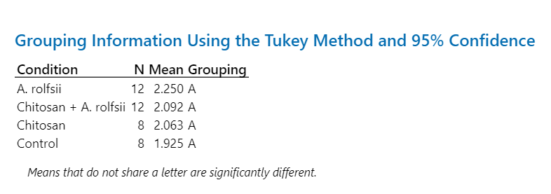
Control | - | 1.8 | 2.8 | 2.8
Control | - | 1.9 | 2.6 | 2.8
Control | - | 2.3 | 2.2 | 2.5 |  | Initial | Priming | Infection | Collection
Control | - | 1.3 | 2.4 | 2.4 | Average | - | 1.9250 | 2.4750 | 2.6625
Control | - | 1.0 | 1.5 | 2.3 | SD | - | 0.6089 | 0.4979 | 0.2560
Control | - | 1.8 | 2.4 | 2.7 | %CV | - | 31.6293 | 20.1153 | 9.6150
Control | - | 2.4 | 2.7 | 2.7 | SEM | - | 0.2153 | 0.1760 | 0.0905

Chitosan | - | 1.6 | 1.9 | 1.8
Chitosan | - | 2.1 | 3.1 | 3.7 |  |  |  |  |  | Infection
Chitosan | - | 1.8 | 1.8 | 1.6
Chitosan | - | 2.1 | 2.2 | 2.3 |  | Initial | Priming | Infection | Collection
Chitosan | - | 2.4 | 2.4 | 2.6 | Average | - | 2.0625 | 2.2375 | 2.2250
Chitosan | - | 1.5 | 1.5 | 1.5 | SD | - | 0.4502 | 0.5449 | 0.7246
Chitosan | - | 2.1 | 2.1 | 1.8 | %CV | - | 21.8278 | 24.3551 | 32.5649
Chitosan | - | 2.9 | 2.9 | 2.5 | SEM | - | 0.1592 | 0.1927 | 0.2562

A. rolfsii | - | 1.3 | 1.5 | 1.2
A. rolfsii | - | 1.8 | 1.8 | 1.6
A. rolfsii | - | 2.7 | 3.3 | 3.2
A. rolfsii | - | 2.6 | 2.7 | 2.3 |  |  |  |  |  | Collection
A. rolfsii | - | 3.2 | 3.6 | 3.5
A. rolfsii | - | 2.5 | 2.5 | 2.1
A. rolfsii | - | 2.1 | 2.1 | 1.9
A. rolfsii | - | 1.6 | 2.9 | 3.3 |  | Initial | Priming | Infection | Collection
A. rolfsii | - | 1.3 | 3.5 | 2.4 | Average | - | 2.2500 | 2.7000 | 2.4500
A. rolfsii | - | 2.2 | 2.5 | 2.3 | SD | - | 0.6403 | 0.6551 | 0.7052
A. rolfsii | - | 2.7 | 3.0 | 3.0 | %CV | - | 28.4583 | 24.2611 | 28.7827
A. rolfsii | - | 3.0 | 3.0 | 2.6 | SEM | - | 0.1848 | 0.1891 | 0.2036

Chitosan + A. rolfsii | - | 1.8 | 2.2 | 1.9
Chitosan + A. rolfsii | - | 1.8 | 1.8 | 2.0
Chitosan + A. rolfsii | - | 1.2 | 1.6 | 1.2
Chitosan + A. rolfsii | - | 2.5 | 3.0 | 4.0
Chitosan + A. rolfsii | - | 2.6 | 3.4 | 3.2
Chitosan + A. rolfsii | - | 2.7 | 2.7 | 2.1
Chitosan + A. rolfsii | - | 2.4 | 2.6 | 2.6
Chitosan + A. rolfsii | - | 2.3 | 3.2 | 2.4 |  | Initial | Priming | Infection | Collection
Chitosan + A. rolfsii | - | 2.0 | 2.8 | 2.6 | Average | - | 2.0917 | 2.5000 | 2.3083
Chitosan + A. rolfsii | - | 1.6 | 1.6 | 0.8 | SD | - | 0.4907 | 0.6564 | 0.8681
Chitosan + A. rolfsii | - | 2.6 | 3.2 | 3.0 | %CV | - | 23.4620 | 26.2575 | 37.6063
Chitosan + A. rolfsii | - | 1.6 | 1.9 | 1.9 | SEM | - | 0.1417 | 0.1895 | 0.2506

Second Leaf Length
Second Leaf Length (cm) |  |  |  |  |  |  |  |  |  | Statistical analysis
Condition | Initial | Priming | Infection | Collection
Control | - | 2.9 | 3.2 | 3.1 |  |  |  |  |  | Priming
Control | - | 1.1 | 2.6 | 3.1
Control | - | 0.6 | 2.7 | 3.2
Control | - | 0.6 | 2.7 | 4.1 |  | Initial | Priming | Infection | Collection
Control | - | 0.6 | 2.5 | 3.6 | Average | - | 1.1375 | 2.7875 | 3.4375
Control | - | 0.7 | 2.1 | 3.0 | SD | - | 0.8618 | 0.4224 | 0.3962
Control | - | 0.6 | 3.1 | 3.8 | %CV | - | 75.7616 | 15.1521 | 11.5254
Control | - | 2.0 | 3.4 | 3.6 | SEM | - | 0.3047 | 0.1493 | 0.1401

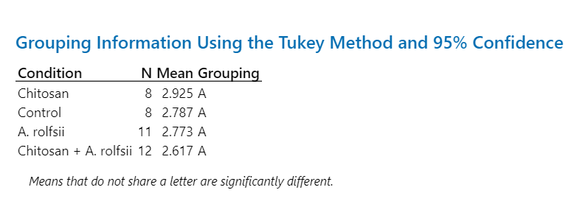
Chitosan | - | 1.5 | 3.0 | 2.7
Chitosan | - | 0.6 | 1.5 | 3.5 |  |  |  |  |  | Infection
Chitosan | - | 2.9 | 3.0 | 2.8
Chitosan | - | 2.1 | 4.0 | 4.3 |  | Initial | Priming | Infection | Collection
Chitosan | - | 0.6 | 2.4 | 4.2 | Average | - | 1.7625 | 2.9250 | 3.5125
Chitosan | - | 2.0 | 3.1 | 3.6 | SD | - | 0.8280 | 0.7402 | 0.6081
Chitosan | - | 1.9 | 3.5 | 3.9 | %CV | - | 46.9771 | 25.3051 | 17.3133
Chitosan | - | 2.5 | 2.9 | 3.1 | SEM | - | 0.2927 | 0.2617 | 0.2150

A. rolfsii | - | 1.5 | 2.3 | 2.0
A. rolfsii | - | 2.1 | 3.0 | 3.1
A. rolfsii | - | 1.6 | 3.2 | 3.6
A. rolfsii | - | 1.5 | 2.5 | 2.4 |  |  |  |  |  | Collection
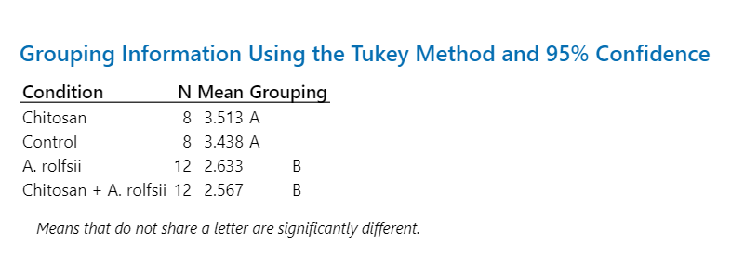
A. rolfsii | - | 2.0 | 3.2 | 3.5
A. rolfsii | - | 1.4 | 2.5 | 2.2
A. rolfsii | - | 1.6 | 2.3 | 2.3
A. rolfsii | - | - | - | 1.3 |  | Initial | Priming | Infection | Collection
A. rolfsii | - | 0.6 | 1.3 | 1.8 | Average | - | 1.6364 | 2.7727 | 2.6333
A. rolfsii | - | 1.5 | 3.5 | 3.0 | SD | - | 0.4781 | 0.6710 | 0.7377
A. rolfsii | - | 1.7 | 3.1 | 3.0 | %CV | - | 29.2150 | 24.1984 | 28.0150
A. rolfsii | - | 2.5 | 3.6 | 3.4 | SEM | - | 0.1380 | 0.1937 | 0.2130

Chitosan + A. rolfsii | - | 1.4 | 2.6 | 2.6
Chitosan + A. rolfsii | - | 1.3 | 1.8 | 2.3
Chitosan + A. rolfsii | - | 1.6 | 3.0 | 3.1
Chitosan + A. rolfsii | - | 0.6 | 3.0 | 3.7
Chitosan + A. rolfsii | - | 1.9 | 3.3 | 3.2
Chitosan + A. rolfsii | - | 2.3 | 2.4 | 2.1
Chitosan + A. rolfsii | - | 1.7 | 3.0 | 2.2
Chitosan + A. rolfsii | - | 2.1 | 4.0 | 3.2 |  | Initial | Priming | Infection | Collection
Chitosan + A. rolfsii | - | 0.6 | 1.6 | 2.2 | Average | - | 1.5417 | 2.6167 | 2.5667
Chitosan + A. rolfsii | - | 1.9 | 2.1 | 1.5 | SD | - | 0.5282 | 0.6820 | 0.6243
Chitosan + A. rolfsii | - | 1.4 | 2.5 | 2.6 | %CV | - | 34.2628 | 26.0645 | 24.3217
Chitosan + A. rolfsii | - | 1.7 | 2.1 | 2.1 | SEM | - | 0.1525 | 0.1969 | 0.1802

Peroxidase - Tissues
Peroxidase activity (ΔAbs470/min per g FW) |  |  |  |  |  | Statistical analysis
Condition | Shoot | Root
Control | 495.597 | 1,175.602 |  |  |  | Shoot
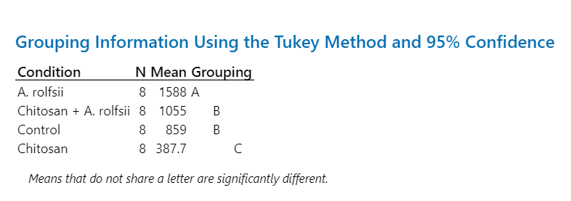
Control | 963.181 | 1,119.611
Control | 1,074.457 | 1,135.021
Control | 526.462 | 1,953.682 |  | Shoot | Root
Control | 1,420.658 | 1,347.769 | Average | 859.2363 | 1,259.9255
Control | 869.160 | 573.297 | SD | 325.3263 | 403.7712
Control | 531.282 | 1,157.055 | %CV | 37.8623 | 32.0472
Control | 993.093 | 1,617.366 | SEM | 115.0202 | 142.7547

Chitosan | 517.597 | 2,073.206
Chitosan | 294.183 | 1,723.940
Chitosan | 227.613 | 1,631.136 |  |  |  | Root
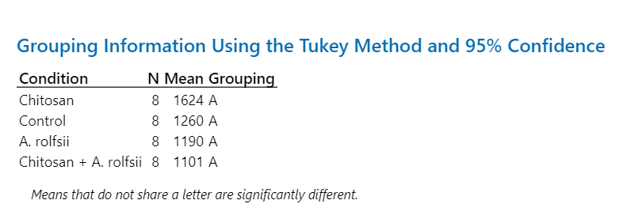
Chitosan | 421.581 | 1,147.059 |  | Shoot | Root
Chitosan | 411.656 | 1,679.134 | Average | 387.7050 | 1,623.8066
Chitosan | 280.671 | 1,740.057 | SD | 112.0434 | 326.8164
Chitosan | 408.982 | 1,137.347 | %CV | 28.8991 | 20.1266
Chitosan | 539.357 | 1,858.573 | SEM | 39.6133 | 115.5470

A. rolfsii | 897.297 | 1,197.802
A. rolfsii | 1,519.608 | 834.278
A. rolfsii | 2,208.455 | 1,137.322
A. rolfsii | 1,322.650 | 413.417 |  | Shoot | Root
A. rolfsii | 2,004.255 | 1,070.597 | Average | 1,588.1787 | 1,190.3242
A. rolfsii | 1,137.786 | 1,167.431 | SD | 453.7718 | 499.6553
A. rolfsii | 1,681.690 | 2,102.725 | %CV | 28.5718 | 41.9764
A. rolfsii | 1,933.688 | 1,599.022 | SEM | 160.4326 | 176.6548

Chitosan + A. rolfsii | 1,364.613 | 361.204
Chitosan + A. rolfsii | 1,149.511 | 648.915
Chitosan + A. rolfsii | 1,256.154 | 1,022.690
Chitosan + A. rolfsii | 784.325 | 1,155.055 |  | Shoot | Root
Chitosan + A. rolfsii | 1,151.195 | 1,361.526 | Average | 1,055.4229 | 1,100.5942
Chitosan + A. rolfsii | 221.384 | 519.164 | SD | 380.0100 | 586.4418
Chitosan + A. rolfsii | 1,311.318 | 2,046.110 | %CV | 36.0055 | 53.2841
Chitosan + A. rolfsii | 1,204.884 | 1,690.090 | SEM | 134.3538 | 207.3385

Chitinase - Tissues
Chitinase activity (nmol GlcNAc released / g FW) |  |  |  |  |  | Statistical analysis
Condition | Shoot | Root
Control | 1,183.519 | 335.473 |  |  |  | Shoot
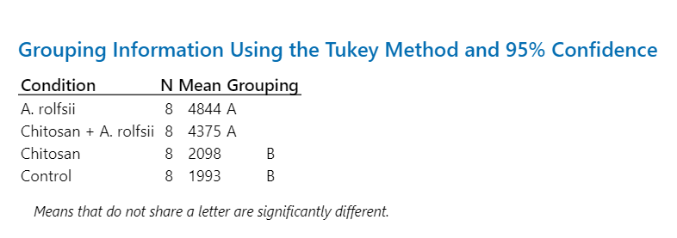
Control | 1,365.206 | 504.296
Control | 1,944.177 | 254.634
Control | 1,773.060 | 308.105 |  | Shoot | Root
Control | 4,770.034 | 126.524 | Average | 1,992.9540 | 324.7677
Control | 1,240.328 | 231.533 | SD | 1,163.8136 | 154.1409
Control | 1,672.601 | 241.163 | %CV | 58.3964 | 47.4619
Control | 1,994.707 | 596.413 | SEM | 411.4702 | 54.4970

Chitosan | 1,486.327 | 407.108
Chitosan | 863.836 | 494.563
Chitosan | 2,290.617 | 1,036.677 |  |  |  | Root
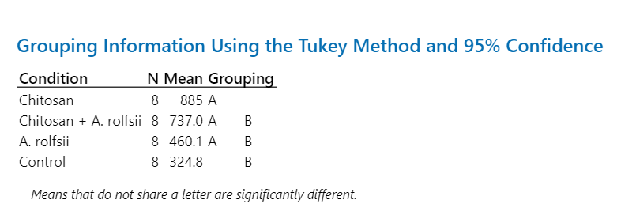
Chitosan | 1,542.463 | 265.812 |  | Shoot | Root
Chitosan | 1,834.134 | 1,632.887 | Average | 2,097.6630 | 885.2085
Chitosan | 3,357.559 | 725.755 | SD | 859.1676 | 501.3020
Chitosan | 2,185.714 | 1,028.338 | %CV | 40.9583 | 56.6310
Chitosan | 3,220.653 | 1,490.528 | SEM | 303.7616 | 177.2370

A. rolfsii | 2,244.788 | 608.039
A. rolfsii | 1,544.444 | 356.902
A. rolfsii | 1,315.772 | 209.605
A. rolfsii | 5,180.453 | 190.370 |  | Shoot | Root
A. rolfsii | 7,840.816 | 414.445 | Average | 4,844.4512 | 460.1423
A. rolfsii | 7,192.669 | 444.033 | SD | 2,726.9897 | 220.4887
A. rolfsii | 7,122.897 | 841.676 | %CV | 56.2910 | 47.9175
A. rolfsii | 6,313.770 | 616.070 | SEM | 964.1365 | 77.9545

Chitosan + A. rolfsii | 4,807.489 | 447.061
Chitosan + A. rolfsii | 4,501.649 | 373.889
Chitosan + A. rolfsii | 4,349.011 | 602.762
Chitosan + A. rolfsii | 2,764.051 | 700.539 |  | Shoot | Root
Chitosan + A. rolfsii | 3,813.621 | 658.079 | Average | 4,375.2681 | 736.9623
Chitosan + A. rolfsii | 4,802.156 | 1,147.344 | SD | 760.0316 | 277.6925
Chitosan + A. rolfsii | 5,052.463 | 1,049.623 | %CV | 17.3711 | 37.6807
Chitosan + A. rolfsii | 4,911.704 | 916.401 | SEM | 268.7118 | 98.1791

Enzymes - Exudate
Enzyme activity in exudate | ΔAbs470/min per RSA m2 | µmol GlcNAc released per RSA mm2 |  |  |  | Statistical analysis
Condition | Peroxidase | Chitinase
Control | 266.25 | 1.27 |  |  |  | Peroxidase
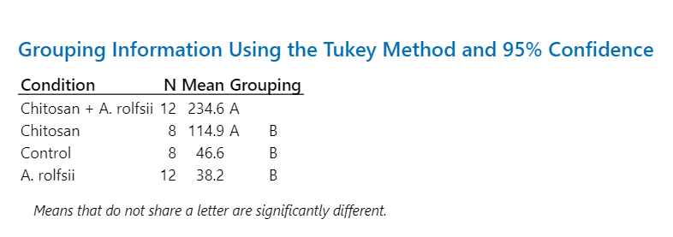
Control | 81.96 | 0.27
Control | 0.60 | 0.00
Control | 3.20 | 0.00 |  | Peroxidase | Chitinase
Control | 0.55 | 0.00 | Average | 46.5868 | 0.1923
Control | 2.47 | 0.00 | SD | 93.0085 | 0.4458
Control | 17.17 | 0.00 | %CV | 199.6457 | 231.7977
Control | 0.49 | 0.00 | SEM | 32.8835 | 0.1576

Chitosan | 188.10 | 0.00
Chitosan | 246.94 | 1.28
Chitosan | 22.15 | 7.77 |  |  |  | Chitinase
Chitosan | 2.93 | 0.00 |  | Shoot | Root
Chitosan | 194.36 | 0.18 | Average | 114.9152 | 1.2406
Chitosan | 68.70 | 0.49 | SD | 90.9464 | 2.6724
Chitosan | 48.31 | 0.20 | %CV | 79.1422 | 215.4122
Chitosan | 147.83 | 0.00 | SEM | 32.1544 | 0.9449

A. rolfsii | 1.67 | 0.68
A. rolfsii | 203.57 | 10.79
A. rolfsii | 68.31 | 0.31
A. rolfsii | 0.28 | 0.00
A. rolfsii | 0.22 | 0.00
A. rolfsii | 1.14 | 0.00
A. rolfsii | 122.56 | 4.48
A. rolfsii | 2.69 | 2.05 |  | Shoot | Root
A. rolfsii | 51.27 | 0.54 | Average | 38.2364 | 1.6028
A. rolfsii | 0.26 | 0.00 | SD | 64.8415 | 3.1738
A. rolfsii | 4.06 | 0.14 | %CV | 169.5804 | 198.0103
A. rolfsii | 2.82 | 0.24 | SEM | 18.7181 | 0.9162

Chitosan + A. rolfsii | 0.43 | 0.00
Chitosan + A. rolfsii | 382.79 | 0.00
Chitosan + A. rolfsii | 442.96 | 2.98
Chitosan + A. rolfsii | 3.00 | 0.00
Chitosan + A. rolfsii | 4.15 | 0.04
Chitosan + A. rolfsii | 48.42 | 0.52
Chitosan + A. rolfsii | 403.34 | 4.04
Chitosan + A. rolfsii | 55.32 | 0.39 |  | Shoot | Root
Chitosan + A. rolfsii | 374.51 | 4.71 | Average | 234.6041 | 3.0243
Chitosan + A. rolfsii | 637.54 | 16.74 | SD | 221.3029 | 4.7481
Chitosan + A. rolfsii | 99.99 | 1.68 | %CV | 94.3304 | 156.9968
Chitosan + A. rolfsii | 362.80 | 5.20 | SEM | 63.8846 | 1.3707

Phytohormones - Shoot
Phytohormones - Shoot (ng / g FW) |  |  |  |  |  |  |  |  |  |  |  |  |  |  |  |  |  |  |  |  |  | Statistical analysis
Condition | Zeatin | IAA | CA | Me-IAA | ICA | SA | ABA | JA | JA-Ile | OPDA
Control | 8.07 | 28.08 | 1,230.16 | 6.77 | 0.00 | 4,667.89 | 541.89 | 290.92 | 872.41 | 6,329.39 |  |  |  |  |  |  |  |  |  |  |  | Zeatin | SA
Control | 5.04 | 29.60 | 837.90 | 7.55 | 9.58 | 7,364.16 | 636.67 | 90.64 | 316.23 | 11,345.69
Control | 6.67 | 77.07 | 1,919.93 | 6.82 | 21.83 | 16,160.67 | 931.32 | 315.29 | 804.63 | 3,175.93
Control | 8.64 | 78.72 | 1,763.81 | 6.74 | 27.51 | 27,526.98 | 1,977.95 | 126.77 | 580.05 | 7,621.57 |  | Zeatin | IAA | CA | Me-IAA | ICA | SA | ABA | JA | JA-Ile | OPDA
Control | 8.03 | 59.01 | 4,237.90 | 8.63 | 28.66 | 12,228.04 | 369.17 | 441.58 | 1,242.81 | 8,498.96 | Average | 6.30 | 44.06 | 1,477.19 | 6.99 | 10.95 | 9,227.94 | 1,245.74 | 176.29 | 538.05 | 5,245.19
Control | 5.71 | 16.35 | 196.37 | 3.75 | 0.00 | 1,455.30 | 1,813.54 | 80.26 | 306.20 | 883.99 | SD | 1.83 | 24.11 | 1,248.68 | 1.54 | 13.03 | 9,080.48 | 690.39 | 152.85 | 411.41 | 3,750.43
Control | 4.56 | 28.34 | 694.38 | 7.00 | 0.00 | 1,188.09 | 1,748.43 | 44.48 | 112.20 | 1,777.35 | %CV | 29.10 | 54.73 | 84.53 | 21.96 | 118.99 | 98.40 | 55.42 | 86.71 | 76.46 | 71.50
Control | 3.69 | 35.30 | 937.08 | 8.67 | 0.00 | 3,232.42 | 1,946.93 | 20.35 | 69.88 | 2,328.66 | SEM | 0.65 | 8.53 | 441.48 | 0.54 | 4.61 | 3,210.43 | 244.09 | 54.04 | 145.46 | 1,325.98

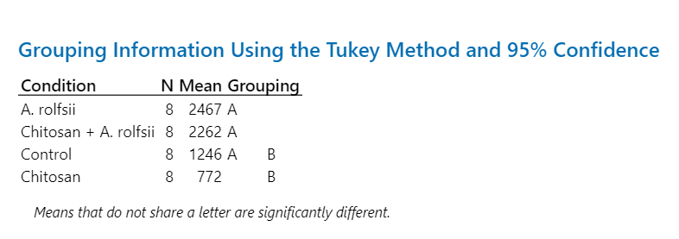
Chitosan | 3.74 | 22.43 | 90.52 | 4.24 | 0.00 | 2,535.95 | 309.05 | 32.66 | 141.40 | 5,550.45 |  |  |  |  |  |  |  |  |  |  |  | IAA | ABA
Chitosan | 4.50 | 22.50 | 414.48 | 4.86 | 0.00 | 7,189.62 | 485.94 | 114.28 | 332.10 | 8,742.92
Chitosan | 4.54 | 31.59 | 405.58 | 4.82 | 0.00 | 2,115.06 | 904.43 | 34.79 | 158.38 | 3,482.51
Chitosan | 3.33 | 19.57 | 281.90 | 4.28 | 0.00 | 2,127.02 | 1,356.75 | 60.89 | 198.09 | 3,171.10 |  | Zeatin | IAA | CA | Me-IAA | ICA | SA | ABA | JA | JA-Ile | OPDA
Chitosan | 0.00 | 29.72 | 399.60 | 5.24 | 0.00 | 1,322.74 | 516.17 | 36.81 | 223.74 | 2,958.85 | Average | 3.84 | 25.03 | 288.31 | 4.63 | 0.00 | 2,331.19 | 772.15 | 40.48 | 167.96 | 4,632.93
Chitosan | 4.65 | 28.67 | 491.02 | 5.52 | 0.00 | 1,256.94 | 1,245.24 | 28.63 | 166.56 | 3,407.16 | SD | 1.66 | 4.42 | 162.65 | 0.57 | 0.00 | 2,044.48 | 386.06 | 34.55 | 91.40 | 1,991.44
Chitosan | 4.80 | 24.59 | 127.45 | 3.85 | 0.00 | 855.44 | 881.34 | 15.80 | 107.21 | 5,910.63 | %CV | 43.24 | 17.66 | 56.42 | 12.32 | - | 87.70 | 50.00 | 85.35 | 54.42 | 42.98
Chitosan | 5.19 | 21.13 | 95.94 | 4.26 | 0.00 | 1,246.78 | 478.24 | 0.00 | 16.20 | 3,839.84 | SEM | 0.59 | 1.56 | 57.51 | 0.20 | 0.00 | 722.83 | 136.49 | 12.22 | 32.32 | 704.08

A. rolfsii | 20.31 | 71.08 | 3,943.85 | 6.83 | 68.49 | 7,348.61 | 1,716.22 | 721.82 | 1,599.20 | 10,539.33
A. rolfsii | 7.73 | 105.57 | 2,289.72 | 13.79 | 59.22 | 9,257.93 | 1,884.53 | 69.66 | 281.63 | 3,858.56
A. rolfsii | 12.49 | 83.09 | 6,061.63 | 7.94 | 74.52 | 13,342.08 | 2,845.34 | 160.81 | 631.70 | 3,338.64 |  |  |  |  |  |  |  |  |  |  |  | CA | JA
A. rolfsii | 14.09 | 47.84 | 1,557.26 | 5.19 | 42.77 | 4,790.86 | 2,026.08 | 337.58 | 1,874.14 | 7,092.99 |  | Zeatin | IAA | CA | Me-IAA | ICA | SA | ABA | JA | JA-Ile | OPDA
A. rolfsii | 11.74 | 60.61 | 1,186.03 | 4.98 | 35.05 | 14,396.44 | 1,399.97 | 316.91 | 1,293.48 | 10,850.57 | Average | 14.98 | 81.65 | 5,184.34 | 8.86 | 57.41 | 10,842.37 | 2,467.10 | 407.51 | 1,164.38 | 9,425.16
A. rolfsii | 14.59 | 83.64 | 11,583.13 | 8.93 | 43.76 | 11,565.27 | 2,810.38 | 165.49 | 686.76 | 6,097.22 | SD | 6.07 | 21.17 | 3,625.77 | 3.25 | 21.61 | 5,567.49 | 1,029.20 | 392.29 | 631.62 | 7,676.35
A. rolfsii | 27.17 | 108.95 | 8,199.30 | 10.92 | 97.22 | 4,749.54 | 4,682.56 | 241.19 | 926.30 | 6,430.89 | %CV | 40.51 | 25.93 | 69.94 | 36.66 | 37.65 | 51.35 | 41.72 | 96.26 | 54.24 | 81.45
A. rolfsii | 11.71 | 92.42 | 6,653.80 | 12.31 | 38.27 | 21,288.22 | 2,371.72 | 1,246.63 | 2,021.88 | 27,193.08 | SEM | 2.15 | 7.49 | 1,281.90 | 1.15 | 7.64 | 1,968.40 | 363.88 | 138.70 | 223.31 | 2,714.00

Chitosan + A. rolfsii | 16.33 | 72.61 | 3,946.88 | 7.16 | 41.58 | 12,347.37 | 2,420.72 | 322.76 | 1,033.10 | 20,630.78
Chitosan + A. rolfsii | 26.58 | 47.32 | 1,257.89 | 5.24 | 28.55 | 7,735.44 | 2,436.83 | 261.03 | 2,030.77 | 10,905.18
Chitosan + A. rolfsii | 14.92 | 47.56 | 913.84 | 5.53 | 14.67 | 8,065.07 | 677.71 | 318.69 | 890.25 | 16,643.04
Chitosan + A. rolfsii | 19.15 | 59.62 | 3,668.13 | 5.47 | 11.92 | 2,148.92 | 1,691.39 | 197.11 | 1,011.51 | 1,888.62 |  | Zeatin | IAA | CA | Me-IAA | ICA | SA | ABA | JA | JA-Ile | OPDA | Me-IAA | JA-Ile
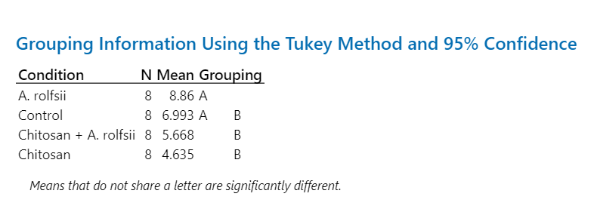
Chitosan + A. rolfsii | 9.27 | 65.36 | 2,384.18 | 8.00 | 15.85 | 3,057.47 | 2,522.87 | 115.42 | 494.52 | 5,386.98 | Average | 14.81 | 45.16 | 1,970.05 | 5.67 | 14.84 | 7,207.41 | 2,261.83 | 232.11 | 1,066.65 | 11,599.98
Chitosan + A. rolfsii | 15.08 | 25.03 | 1,124.57 | 5.05 | 6.14 | 12,793.65 | 1,160.75 | 474.58 | 2,690.53 | 18,894.97 | SD | 6.59 | 20.79 | 1,343.79 | 1.29 | 14.29 | 4,259.88 | 1,580.64 | 145.53 | 888.33 | 7,474.47
Chitosan + A. rolfsii | 4.36 | 13.05 | 171.34 | 4.06 | 0.00 | 2,487.58 | 1,381.05 | 0.00 | 15.01 | 2,660.27 | %CV | 44.47 | 46.02 | 68.21 | 22.69 | 96.29 | 59.10 | 69.88 | 62.70 | 83.28 | 64.44
Chitosan + A. rolfsii | 12.80 | 30.77 | 2,293.56 | 4.83 | 0.00 | 9,023.76 | 5,803.28 | 167.29 | 367.54 | 15,789.99 | SEM | 2.33 | 7.35 | 475.10 | 0.45 | 5.05 | 1,506.09 | 558.84 | 51.45 | 314.07 | 2,642.62

 |  |  |  |  |  |  |  |  |  |  |  |  |  |  |  |  |  |  |  |  |  | ICA | OPDA
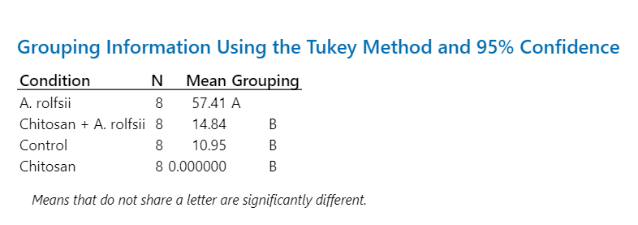
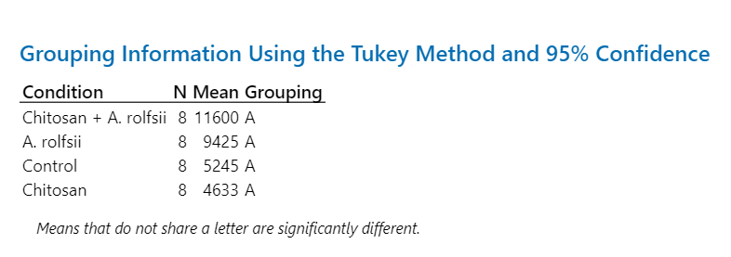

Phytohormones - Root
Phytohormones - Root (ng / g FW) |  |  |  |  |  |  |  |  |  |  |  |  |  |  |  |  |  |  |  |  |  | Statistical analysis
Condition | Zeatin | IAA | CA | Me-IAA | ICA | SA | ABA | JA | JA-Ile | OPDA
Control | 21.07 | 29.02 |  | 4.96 | 0.00 | 0.00 |  | 3.16 | 1.32 | 1,918.83 |  |  |  |  |  |  |  |  |  |  |  | Zeatin | SA
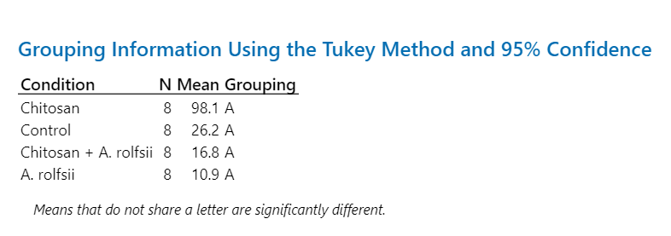
Control | 11.79 | 29.41 | 23.62 | 3.63 | 0.00 | 88.33 | 18.05 | 2.72 | 2.19 | 3,529.42
Control | 15.53 | 31.49 | 18.91 | 3.52 | 0.00 | 0.00 | 12.56 | 10.21 | 7.25 | 1,092.91
Control | 8.60 | 29.38 | 25.29 | 4.31 | 0.00 | 23.32 | 18.55 | 10.19 | 6.56 | 2,730.58 |  | Zeatin | IAA | CA | Me-IAA | ICA | SA | ABA | JA | JA-Ile | OPDA
Control | 11.65 | 114.90 | 35.51 | 28.35 | 0.00 | 7.62 | 4.40 | 1.95 | 1.72 | 4,832.04 | Average | 13.78 | 43.13 | 20.02 | 7.59 | 0.00 | 26.16 | 10.78 | 5.69 | 3.71 | 3,090.72
Control | 10.69 | 23.35 | 21.41 | 4.07 | 0.00 | 90.04 | 7.77 | 5.93 | 4.97 | 3,702.86 | SD | 4.79 | 30.10 | 9.97 | 8.44 | 0.00 | 39.71 | 5.98 | 3.41 | 2.49 | 1,433.37
Control | 20.65 | 50.32 | 9.75 | 5.64 | 0.00 | 0.00 | 10.33 | 5.65 | 1.96 | 1,875.92 | %CV | 34.78 | 69.78 | 49.79 | 111.20 | - | 151.75 | 55.51 | 60.01 | 67.16 | 46.38
Control | 10.24 | 37.18 | 5.64 | 6.26 | 0.00 | 0.00 | 3.81 |  |  | 5,043.25 | SEM | 1.69 | 10.64 | 3.77 | 2.99 | 0.00 | 14.04 | 2.26 | 1.29 | 0.94 | 506.77

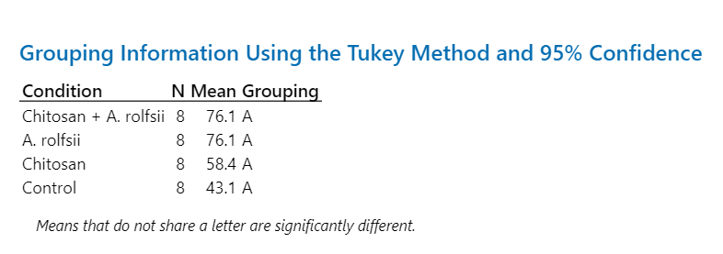
Chitosan | 4.71 | 24.92 | 43.65 | 6.50 | 0.00 | 0.00 | 9.49 | 12.38 | 3.90 | 9,278.23
Chitosan | 6.74 | 26.76 | 294.57 | 6.44 | 0.00 | 557.68 | 16.76 | 7.76 | 4.74 | 40,864.71 |  |  |  |  |  |  |  |  |  |  |  | IAA | ABA
Chitosan | 7.66 | 139.89 | 306.23 | 21.06 | 0.00 | 15.28 | 5.87 | 7.57 | 6.53 | 12,496.77
Chitosan | 7.52 | 147.18 | 190.11 | 29.93 | 0.00 | 103.56 | 8.32 | 18.24 | 12.01 | 18,780.74 |  | Zeatin | IAA | CA | Me-IAA | ICA | SA | ABA | JA | JA-Ile | OPDA
Chitosan | 4.97 | 53.16 | 115.28 | 10.26 | 0.00 | 0.00 | 15.01 | 12.70 | 12.10 | 12,786.48 | Average | 6.40 | 58.42 | 159.02 | 12.59 | 0.00 | 98.09 | 10.86 | 13.45 | 9.46 | 17,790.04
Chitosan | 5.47 | 18.88 | 72.92 | 7.11 | 0.00 | 108.24 | 11.00 | 25.57 | 14.92 | 22,916.37 | SD | 1.36 | 53.53 | 97.98 | 8.56 | 0.00 | 191.50 | 3.63 | 6.44 | 4.59 | 10,587.43
Chitosan | 8.35 | 30.99 | 149.15 | 7.09 | 0.00 | 0.00 | 11.96 | 16.50 | 15.17 | 17,370.60 | %CV | 21.17 | 91.64 | 61.61 | 67.99 | - | 195.22 | 33.45 | 47.90 | 48.48 | 59.51
Chitosan | 5.81 | 25.58 | 100.26 | 12.34 | 0.00 | 0.00 | 8.45 | 6.91 | 6.35 | 7,826.42 | SEM | 0.48 | 18.93 | 34.64 | 3.03 | 0.00 | 67.70 | 1.28 | 2.28 | 1.62 | 3,743.22

A. rolfsii | 5.77 | 111.07 | 124.67 | 24.07 | 0.00 | 0.00 | 6.57 | 6.34 | 2.49 | 2,809.92
A. rolfsii | 12.98 | 0.00 | 210.51 |  | 0.00 | 0.00 | 3.00
A. rolfsii | 7.04 | 46.72 |  | 2.78 | 0.00 | 0.00 |  | 6.39 | 1.41 | 1,032.65 |  |  |  |  |  |  |  |  |  |  |  | CA | JA
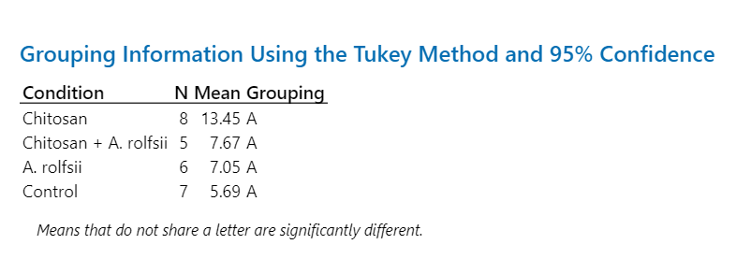
A. rolfsii | 7.91 | 194.34 | 19.09 | 153.67 | 0.00 | 0.00 | 5.34 | 2.13 | 2.55 | 4,901.31 |  | Zeatin | IAA | CA | Me-IAA | ICA | SA | ABA | JA | JA-Ile | OPDA
A. rolfsii | 6.51 | 86.93 | 57.37 | 93.36 | 0.00 | 86.98 | 4.84 | 4.45 | 6.02 | 12,496.72 | Average | 7.53 | 76.06 | 70.68 | 45.72 | 0.00 | 10.87 | 4.13 | 7.05 | 3.14 | 4,427.41
A. rolfsii | 5.99 | 96.75 | 2.50 | 17.83 | 0.00 | 0.00 | 2.02 | 4.41 | 2.43 | 1,320.07 | SD | 2.43 | 60.84 | 82.03 | 56.52 | 0.00 | 30.75 | 1.73 | 5.87 | 1.92 | 3,886.98
A. rolfsii | 8.50 | 49.57 |  | 23.20 | 0.00 | 0.00 |  | 18.59 | 5.70 | 5,060.36 | %CV | 32.27 | 79.99 | 116.07 | 123.63 | - | 282.84 | 41.79 | 83.19 | 61.27 | 87.79
A. rolfsii | 5.57 | 23.11 | 9.92 | 5.12 | 0.00 | 0.00 | 3.01 |  | 1.38 | 3,370.84 | SEM | 0.86 | 21.51 | 33.49 | 21.36 | 0.00 | 10.87 | 0.70 | 2.40 | 0.73 | 1,469.14

Chitosan + A. rolfsii | 6.11 | 23.60 | 45.31 | 13.38 | 0.00 | 0.00 | 13.49 | 2.84 | 1.36 | 11,476.69
Chitosan + A. rolfsii | 6.04 | 204.25 | 76.97 | 98.55 | 0.00 | 0.00 | 4.79 | 1.34 | 1.04 | 2,041.67
Chitosan + A. rolfsii | 6.56 | 213.65 |  | 15.55 | 0.00 | 134.14 | 7.20 | 10.76 | 8.27 | 15,520.32
Chitosan + A. rolfsii |  | 12.24 |  | 7.58 | 0.00 | 0.00 |  |  |  | 2,683.54 |  | Zeatin | IAA | CA | Me-IAA | ICA | SA | ABA | JA | JA-Ile | OPDA
Chitosan + A. rolfsii | 5.80 | 29.55 | 75.54 | 12.96 | 0.00 | 0.00 | 5.31 |  | 1.79 | 2,657.47 | Average | 6.96 | 76.09 | 74.62 | 28.28 | 0.00 | 16.77 | 6.07 | 7.67 | 5.93 | 8,308.70 | Me-IAA | JA-Ile
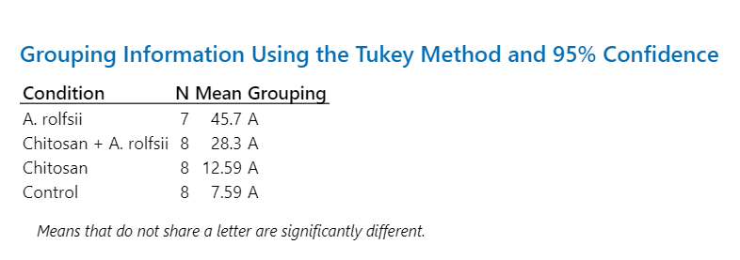
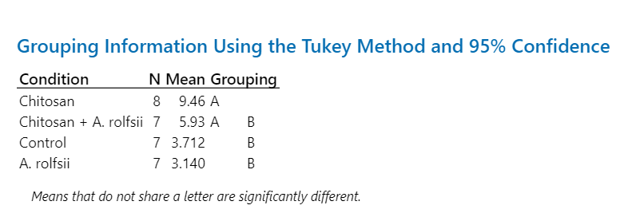
Chitosan + A. rolfsii | 9.45 | 65.57 | 79.41 | 33.79 | 0.00 | 0.00 | 3.09 | 19.34 | 12.88 | 11,294.74 | SD | 1.28 | 83.44 | 39.71 | 29.49 | 0.00 | 47.42 | 3.52 | 7.45 | 4.59 | 5,229.69
Chitosan + A. rolfsii | 7.10 | 26.54 | 143.42 | 21.83 | 0.00 | 0.00 | 3.78 | 4.09 | 8.97 | 8,287.31 | %CV | 18.35 | 109.66 | 53.21 | 104.28 | - | 282.84 | 57.94 | 97.09 | 77.48 | 62.94
Chitosan + A. rolfsii | 7.65 | 33.34 | 27.07 | 22.63 | 0.00 | 0.00 | 4.83 |  | 7.17 | 12,507.85 | SEM | 0.48 | 29.50 | 16.21 | 10.43 | 0.00 | 16.77 | 1.33 | 3.33 | 1.74 | 1,848.98

 |  |  |  |  |  |  |  |  |  |  |  |  |  |  |  |  |  |  |  |  |  | ICA | OPDA

